レセプトチェック（柔整）
データ検索エクスポート |  |  |  |  |  |  |  |  |  |  |  |  | 作成者 |  |  |  |  |  | 作成日 | 更新者 | 更新日 | Rev
 |  |  |  |  |  |  |  |  |  |  |  |  | サポート部 |  |  |  |  |  | 2019-12-27 | - | - | Draft#1

 | 【1】機能概要 |  |  |  |  |  |  |  |  |  |  | 【3】主なディレクトリ構成

exs_main
②urls.py
バックエンド

zm
③
urls.py

page
master
④urls.py
 |  | ・画面から入力された条件を満たすデータベース内のレコードを検索します
 |  |  | ・検索コンテンツは「カスタマー管理」と「業務部」です
 | 【2】入力/出力
 |  |  | 例：部署はカスタマー管理です
⑤master_search_export.py
 |  | ・機能としての入力、出力は以下の表を参照。
 |  | 入力/出力 |  |  |  | 内容
 |  |  |  |  |  | フォームデータ
 |  |  |  | 入力 |  |  | ・施術者適用期間：PRACTITIONER_000。apply_start_dateとapply_end_date
 |  |  |  |  |  |  | ・施術者番号：PRACTITIONER_000。practitioner_number
 |  |  |  |  |  |  | ・施術者氏名：PRACTITIONER_000.last_name,.first_name
フロントエンド
 |  |  |  |  |  |  | ・施術者氏名カナ：PR00.last_name_kana,.first_name_kana
 |  |  |  |  |  |  | ・施術所DID：FACILITY_001.facility_000_d_id
static
①
master_search.js
 |  |  |  |  |  |  | ・施術者DID：FACILITY_001.practitioner_000_d_id
js
master
 |  |  |  |  |  |  | ・施術免許区分：FACILITY_001.practitioner_license_tcd
 |  |  |  |  |  |  | ・登録施術者区分：FACILITY_001.registered_practitioner_tcd
 |  |  |  |  |  |  | ・登録施術者適用期間：FACILITY_001.apply_start_dateとapply_end_date
 |  |  |  |  |  |  | ・交付者名：PRACTITIONER_001.issuer_name
 |  |  |  |  |  |  | ・免許番号：PRACTITIONER_001.license_number
 |  |  |  |  |  |  | ・免許取得日：PRACTITIONER_001.license_acquisition_date
 |  |  |  |  |  |  | ・施術所：適用期間：FACILITY_000.apply_start_dateとapply_end_date
 |  |  |  |  |  |  | ・開設者氏名：FACILITY_000.founder_last_nameとfounder_first_name
 |  |  |  |  |  |  | ・開設者氏名カナ：FACILITY_000.founder_last_name_kanaとfounder_first_name_kana
 |  |  |  |  |  |  | ・登録記号番号：FACILITY_001.registered_symbol_number
 |  |  |  |  |  |  | ・共済連盟番号：FACILITY_001.mutual_aid_consent_number
 |  |  |  |  |  |  | ・地共済番号：FACILITY_001.local_mutual_aid_consent_number
 |  |  |  |  |  |  | ・防衛省番号：FACILITY_001.ministry_of_defense_number
 |  |  |  |  |  |  | ・労災番号：FACILITY_001.workersaccident_designation_number
 |  |  |  |  |  |  | ・加入者番号：MEMBER_000.member_number
 |  |  |  |  |  |  | ・加入者氏名：MEMBER_000.last_nameとfirst_name
 |  | 出力 |  |  |  | レセプトテーブルのExcel出力

 | 【4】処理フロー |  |  |  |  |  |  |  |  |  |  | 【5】処理概要

 |  | <<クライアント側>> |  |  |  |  |  |  |  |  |  | １） | 画面でデータを入力して、データ出力ボタンを押し、
 |  |  |  |  |  |  |  |  |  |  |  |  | onClickメソッドから、①master_search.jsの master.search.csv_export()関数を呼び出す。

 |  |  |  |  |  |  |  | １）
フォームデータ

JavaScript
 |  |  |  |  |  |  |  | ２）

 |  | <<サーバー側>>

Url処理（python / Django）
 |  |  |  |  |  |  |  |  |  |  |  | ２） | ①base_receipt_check_logic.jsで処理を担当するURLパスを指定して、フォームデータを取得する、
 |  |  |  |  |  | ３） |  |  |  |  |  |  | AjaxでDjango（サーバー）のurls,pyへ、POSTリクエストする。
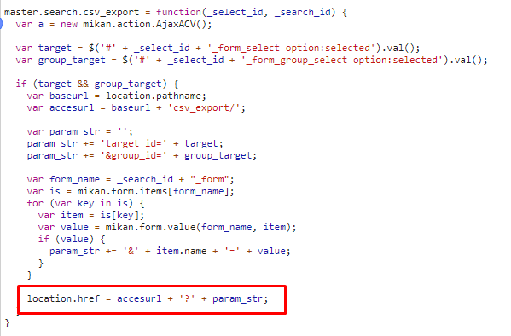

View処理（python / Django）
 |  |  |  |  |  | ４）

masterXMLExcelExportView
関数
 |  |  |  |  |  |  |  | ５）
 |  |  |  |  |  |  |  |  |  |  | ６）

Ｍｏｄｅｌ処理（python / Django）

ＭariaDB

 |  |  |  |  |  |  |  |  |  |  |  | ３）Djangoの②url.py（exsmain\urls.py）がリクエストを受ける。
 |  |  |  |  |  |  |  |  |  |  |  | さらに③urls.py（zm\urls.py）へ処理を渡し、 ④urls.py（zm\page\master\urls.py）へ処理を渡し、
 |  |  |  |  |  |  |  |  |  |  |  | ⑤master_search_export.py処理を渡し ます。

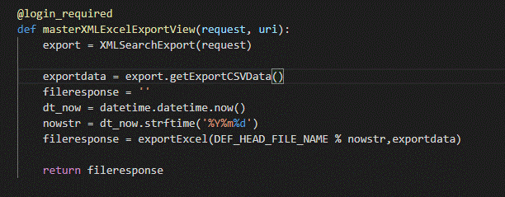

 |  |  |  |  |  |  |  |  | \webapp\exs_main\urls.py

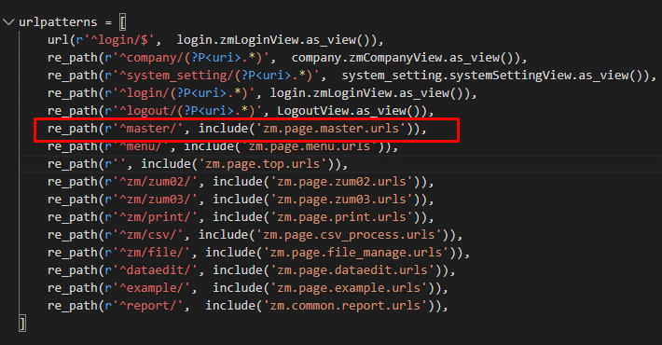

 |  |  |  |  |  |  |  |  |  |  |  |  |  |  |  |  |  |  | \zm\page\master\master_search_export.py

 |  |  |  |  |  |  |  |  |  |  |  | ４）
 |  |  |  |  |  |  |  |  |  |  |  |  | ⑤master_search_export.pyで定義されているmasterXMLExcelExportView関数に処理がまず飛ぶが、
 |  |  |  |  |  |  |  |  |  |  |  |  | masterXMLExcelExportView関数
 |  |  |  |  |  |  |  |  |  |  |  |  | masterXMLExcelExportView関数は、データベース内のレコードを検索する機能を実行し、
 |  |  |  |  |  |  |  |  |  |  |  |  | 検索された値の内容を含むExcelファイルを作成し、それをクライアントに共有します。

 |  |  |  |  |  |  |  |  |  |  |  |  | 4－1）

 |  |  |  |  |  |  |  |  |  | \zm\urls.py |  |  |  | クライアントがサーバーに送信する値を取得する

 |  |  |  |  |  |  |  |  |  |  |  |  | 4－2）

 |  |  |  |  |  |  |  |  |  |  |  |  |  | getExportCSVData()関数は、ファイル '/ opt / services / djangoapp / src / files / master / xml'から
 |  |  |  |  |  |  |  |  |  |  |  |  |  | SQLクエリ形式を取得し、それをクライアントが送信する値と組み合わせて、
 |  |  |  |  |  |  |  |  |  |  |  |  |  | 完全なsqlステートメント文字列を形成します。SQLクエリを実行して結果を返す
 |  |  |  |  |  |  |  |  |  |  |  |  | ４－３）

 |  |  |  |  |  |  |  |  | ￥zm\page\master\urls.py
 |  |  |  |  |  |  |  |  |  |  |  |  |  | exportExcel機能はExcelファイルを作成し、クライアントに送信します

 |  | SELECTとFROMコマンドの内容 |  |  |  |  |  |  |  |  |  | 成功画面
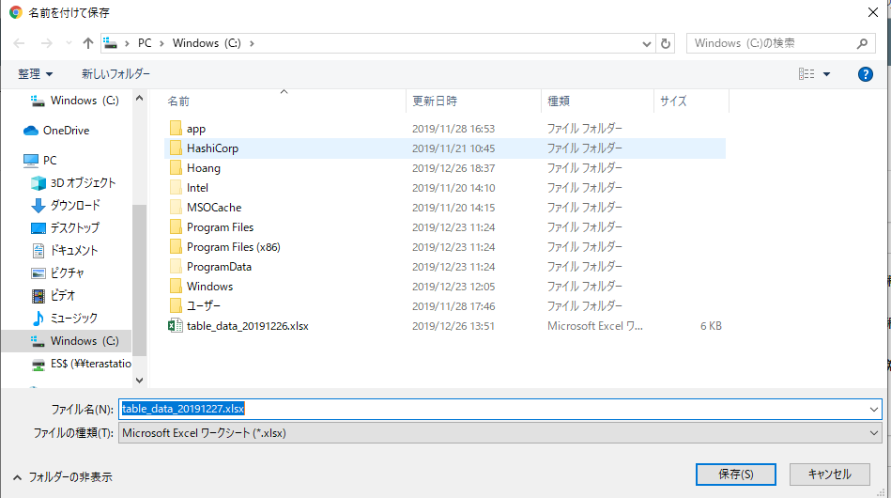

 |  |  |  |  | \src\files\master\xml\カスタマー管理\pattern_b.xml

 |  | WHERE コマンドの内容
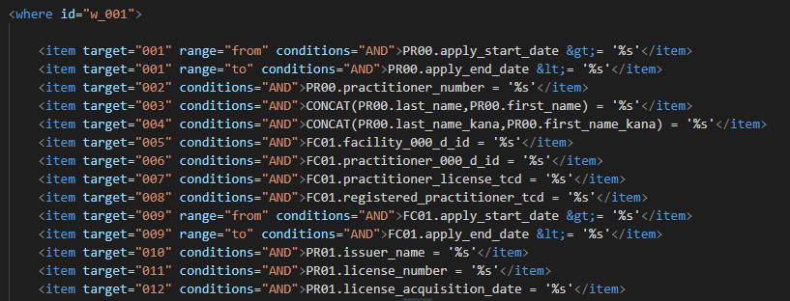

 |  |  |  |  | \src\files\master\xml\カスタマー管理\pattern_b.xml

 |  | Excelファイルのヘッダー
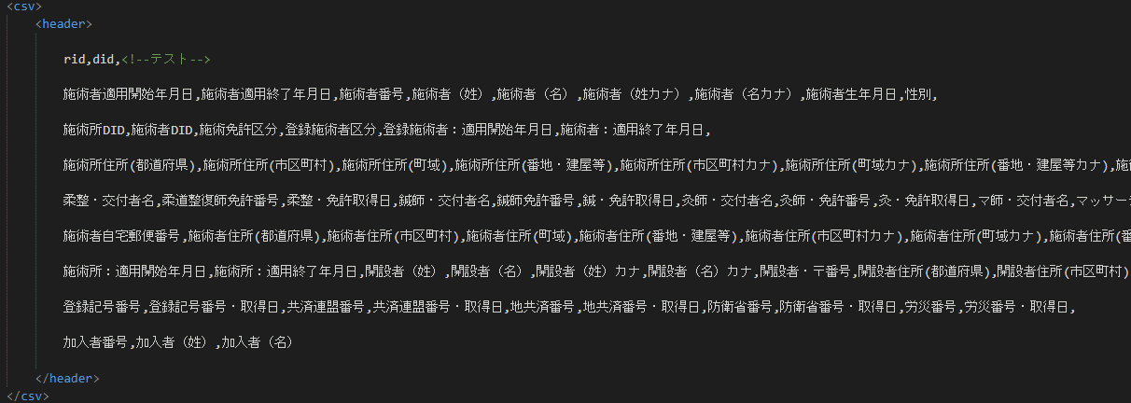

SQLクエリの詳細
 |  |  |  |  | \src\files\master\xml\カスタマー管理\pattern_b.xml

 | 【6】関数 |  |  |  |  |  |  |  |  |  |  |  | 【７】DBアクセス

 |  | 概要） |  |  |  |  |  |  |  |  |  |  |  | 概要）
 |  |  | ・データ検索エクスポートのメイン処理はmaster_search_export.pyのmasterXMLExcelExportView |  |  |  |  |  |  |  |  |  |  |  | ・masterXMLExcelExportView関数の内部では関数が実行される。
 |  |  | 関数から 様々な関数が呼出され行われる。 |  |  |  |  |  |  |  |  |  |  |  |  | ・ | export.getExportCSVData()

 |  | ※ | masterXMLExcelExportView関数から呼び出される関数群イメージ図
①masterXMLExcel
ExportView 関数
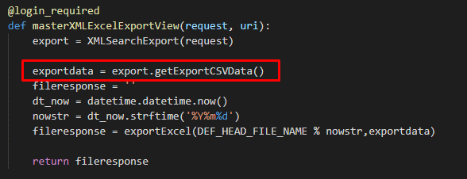
②XMLSearchExport()

__init__() / abstract_search_export_helper.py
 | (master_search_export.py)

③export.getExportCSVData()

getExportCSVData() abstract_search_export_helper.py

SearchXMLData()() /general_helper.py

self.executeSearch()

④exportExcel()

 |  |  |  |  |  |  |  |  |  |  |  | 【8】エラーハンドリング

詳細な説明
 |  |  |  |  |  |  |  |  |  |  |  |  | 概要）
 |  |  |  |  |  |  |  |  |  |  |  |  |  | 入力されたデータがデータベース内のデータ型と正しくない場合、プログラムはエラーを発生します

 |  |  |  |  |  |  |  |  |  |  |  |  |  | ステータスコード |  |  |  | 内容
 |  |  |  |  |  |  |  |  |  |  |  |  |  | データエラー |  |  |  | 1064, "You have an error in your SQL syntax;
 |  |  |  |  |  |  |  |  |  |  |  |  |  |  |  |  |  | check the manual that corresponds to your MariaDB
 |  |  |  |  |  |  |  |  |  |  |  |  |  |  |  |  |  | server version for the right syntax to use near

詳細な説明

エラーリスト_error_list
エラーリスト_error_list |  |  |  | 作成者 | 作成日 | 更新者 | 更新日 | Rev
 |  |  |  | サポート部 | 2019-12-09 | - | - | Draft#1

 | ■ | csv_process.js


 |  | 概要
 |  |  | 入力データベースが正しくない場合、エラーが発生します
 |  |  | 例えば： 入力データタイプ（text) ＜＞ データベーのタイプ(interger)
 |  | 修正方法
 |  |  | 正しいデータタイプを入力してください

